Sheet1
3－36 | 出 来 形 管 理 図 表
 |  |  |  |  |  |  |  |  |  |  |  |  |  |  |  | 工事名 ○ ○ ○ ○ 工事
 | 区分 |  | 橋脚基礎
 | 検査項目 |  | 基準高（ﾍﾞﾉﾄ杭） |  | ﾛｯﾄの大きさ |  |  |  |  |  |  |  |  |  | 略 図
 | 規格値 |  | ±50㎜ |  | 抜取個数
 |  |  |  |  |  | 単位（㎜)
 | 測定ヶ所 | 年月日 | 設計値 | 測定値 | 差 |  |  |  |  | 番号 |  | （規格値-50 | ～ +50）
0 | 0
10 | 1
20 | 2
10 | 3
-10 | 4
0 | 5
20 | 6
10 | 7
-20 | 8
-10 | 9
0 | 10
20 | 11
-10 | 12
10 | 13
-10 | 14
10 | 15
0 | 16
20 | 17
-10 | 18
 | 19
 | 20
-50 |  | 0
-50 |  | 20
50 |  |  | 0
50 |  |  | 20
 |  |  |  |  | （＋） | （－）
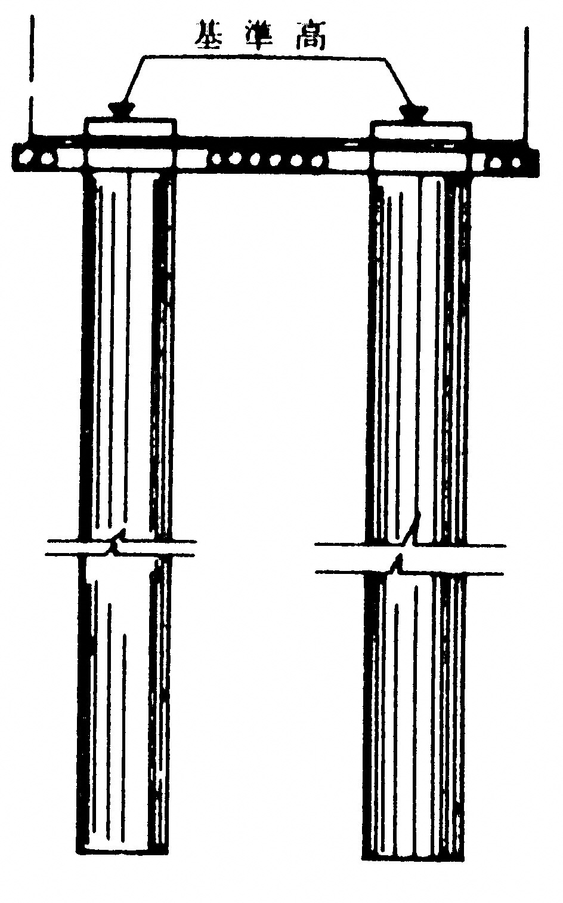
 | YP1.1 | 2020-09-10 | TP.+0,500 | +0,500 | 0 |  | 0 |  |  | 0 | YP1.1
 | 2 | 2020-09-10 | TP.+0,500 | +0,510 | 10 |  | 10 |  |  | 1 | 2
 | 3 | 2020-09-10 | TP.+0,500 | +0,520 | 20 |  | 20 |  |  | 2 | 3
 | 4 | 2020-09-10 | TP.+0,500 | +0,510 | 10 |  | 10 |  |  | 3 | 4
 | YP2.1 | 2020-09-20 | TP.+0,500 | +0,490 |  | 10 | -10 |  |  | 4 | YP2.1
 | 2 | 2020-09-20 | TP.+0,500 | +0,500 | 0 |  | 0 |  |  | 5 | 2
 | 3 | 2020-09-20 | TP.+0,500 | +0,520 | 20 |  | 20 |  |  | 6 | 3
 | 4 | 2020-09-20 | TP.+0,500 | +0,510 | 10 |  | 10 |  |  | 7 | 4
 | 5 | 2020-09-20 | TP.+0,500 | +0,480 |  | 20 | -20 |  |  | 8 | 5
 | 6 | 2020-09-20 | TP.+0,500 | +0,490 |  | 10 | -10 |  |  | 9 | 6
 | 7 | 2020-09-20 | TP.+0,500 | +0,500 | 0 |  | 0 |  |  | 10 | 7
 | 8 | 2020-09-20 | TP.+0,500 | +0,520 | 20 |  | 20 |  |  | 11 | 8
 | 9 | 2020-09-20 | TP.+0,500 | +0,490 |  | 10 | -10 |  |  | 12 | 9
 | 10 | 2020-09-20 | TP.+0,500 | +0,510 | 10 |  | 10 |  |  | 13 | 10
 | 11 | 2020-09-20 | TP.+0,500 | +0,490 |  | 10 | -10 |  |  | 14 | 11
 | YP3.1 | 2020-09-25 | TP.+0,500 | +0,510 | 10 |  | 10 |  |  | 15 | YP3.1
 | 2 | 2020-09-25 | TP.+0,500 | +0,500 | 0 |  | 0 |  |  | 16 | 2
 | 3 | 2020-09-25 | TP.+0,500 | +0,520 | 20 |  | 20 |  |  | 17 | 3
 | 4 | 2020-09-25 | TP.+0,500 | +0,490 |  | 10 | -10 |  |  | 18 | 4
 |  |  |  |  |  |  |  |  |  | 19
 |  |  |  |  |  |  |  |  |  | 20
 |  |  |  |  |  |  |  |  |  |  |  |  |  | （注）既製杭も準ずる。
 |  |  |  |  |  |  | -50 | 0
 |  |  |  |  |  |  | -50 | 20
 |  |  |  |  |  |  | 50 |  | 0
 |  |  |  |  |  |  | 50 |  | 20

